상품제안서
AP11 양장 포켓수첩 48절 | 상품코드: S37775

 |  |  |  |  |  |  | 02-713-8555 | www.synergygift.co.kr
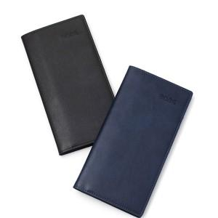 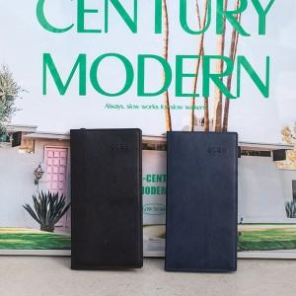 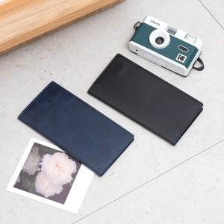

【상세/제작정보】

【인쇄/포장옵션】 | 불박, 금박, 은박 / 종이케이스

【공급단가】 | 수량 | 50~ | 200~ | 500~ | 1,000~ | 3,000~
*VAT별도 | 노트식 | 5,220원 | 4,950원 | 4,720원 | 4,570원 | 4,370원

【상품 URL】 | https://www.synergygift.co.kr:443/src/goods_detail.php?gdno=37775

